关系图
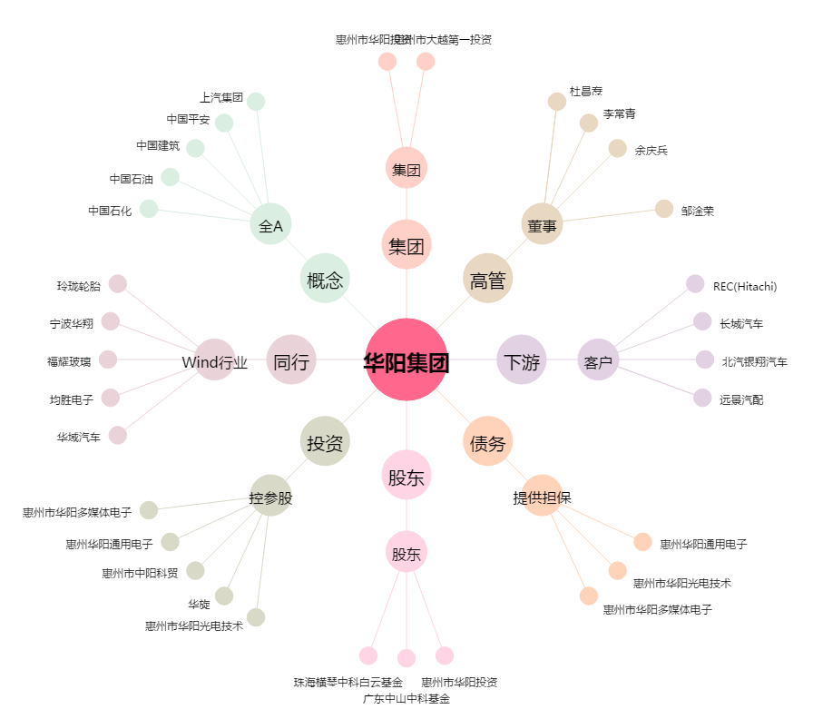
华阳集团[002906.SZ] - 关系概览图

